界面&功能
成就系统 |  |  |  | 功能规则

 | 功能入口

 | 1.主界面点击【成就】图标进入

 | 成就界面
1
3
4
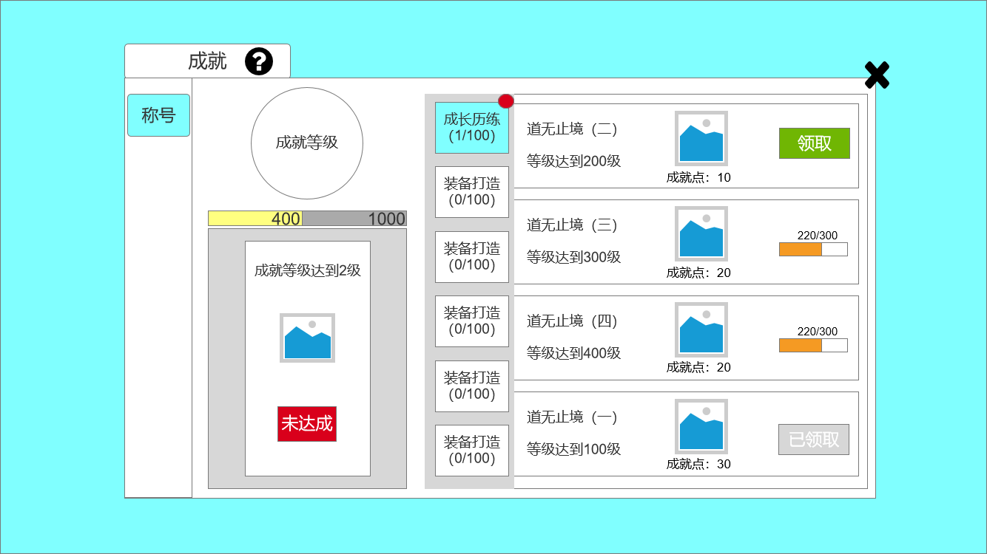
2
 |  | 1、标题、说明 |  |  | 1、标题、说明
 |  | ▶ | 左侧显示功能名称 |  | ▶ | 左侧显示功能名称
 |  | ▶ | 说明按钮：点击后打开文本说明弹窗 |  | ▶ | 说明按钮：点击后打开文本说明弹窗
 |  | 2、功能子页签 |  |  | 2、功能子页签
5
 |  | ▶ | 【称号】子页签 |  | ▶ | 点击主界面后，自动选中该页签
 |  | ▶ | 有选中和未选中状态 |  | 3、成就子页签
 |  | 3、成就子页签 |  |  | ▶ | 有选中和未选中状态
 |  | ▶ | 有选中和未选中状态 |  | 4、关闭按钮
 |  | 4、关闭按钮 |  |  | ▶ | 点击后关闭界面
6
 |  | ▶ | 点击后关闭界面 |  | 5、成就信息栏
 |  | 5、成就信息栏 |  |  | ▶ | 包括：成就名字、达成条件、奖励图标、成就点奖励数量、完成进度条以及领取按钮
 |  | ▶ | 包括：成就名字、达成条件、奖励图标、成就点奖励数量、完成进度条以及领取按钮 |  | ▶ | 可上下滚动。可领取的成就排在最上方，进度百分比越高的，排的越靠上，已领取过的排最下
 |  | ▶ | 可上下滚动。 |  | ▶ | 领取按钮有选中和未选中状态，同时有已领取的按钮，和未达成的按钮
 |  | ▶ | 领取按钮有选中和未选中状态，同时有已领取的按钮，和未达成的按钮 |  | 6、成就等级：
 |  | 6、成就等级： |  |  | ▶ | 从上至下包括：成就等级图标（已提）、成就点进度条、下一等级、奖励图标、领取按钮
 |  | ▶ | 从上至下包括：成就等级图标（已提）、成就点进度条、下一等级、奖励图标、领取按钮 |  | ▶ | 成绩点进度条:玩家完成成就会获得一定的成就点，进度条满，成就等级提升
 |  | ▶ | 领取按钮状态：未达成（红色）、待领取（绿色）、已领取（灰色） |  | ▶ | “成就等级达到2级”，即玩家目前为成就等级1级
 |  |  |  |  | ▶ | 领取按钮状态：未达成（红色）、待领取（绿色）、已领取（灰色）

 | 无选框标示界面

参考界面
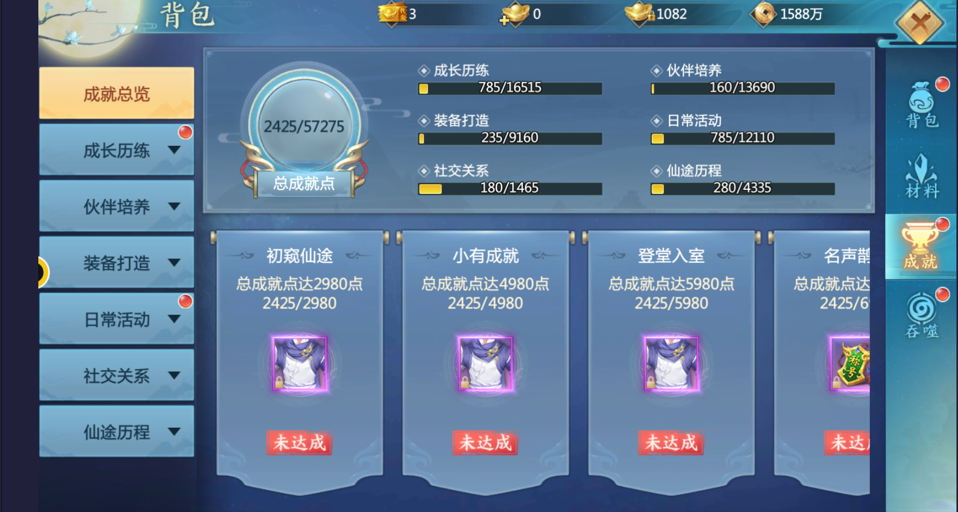
参考图

 | 参考游戏—37王者之心2

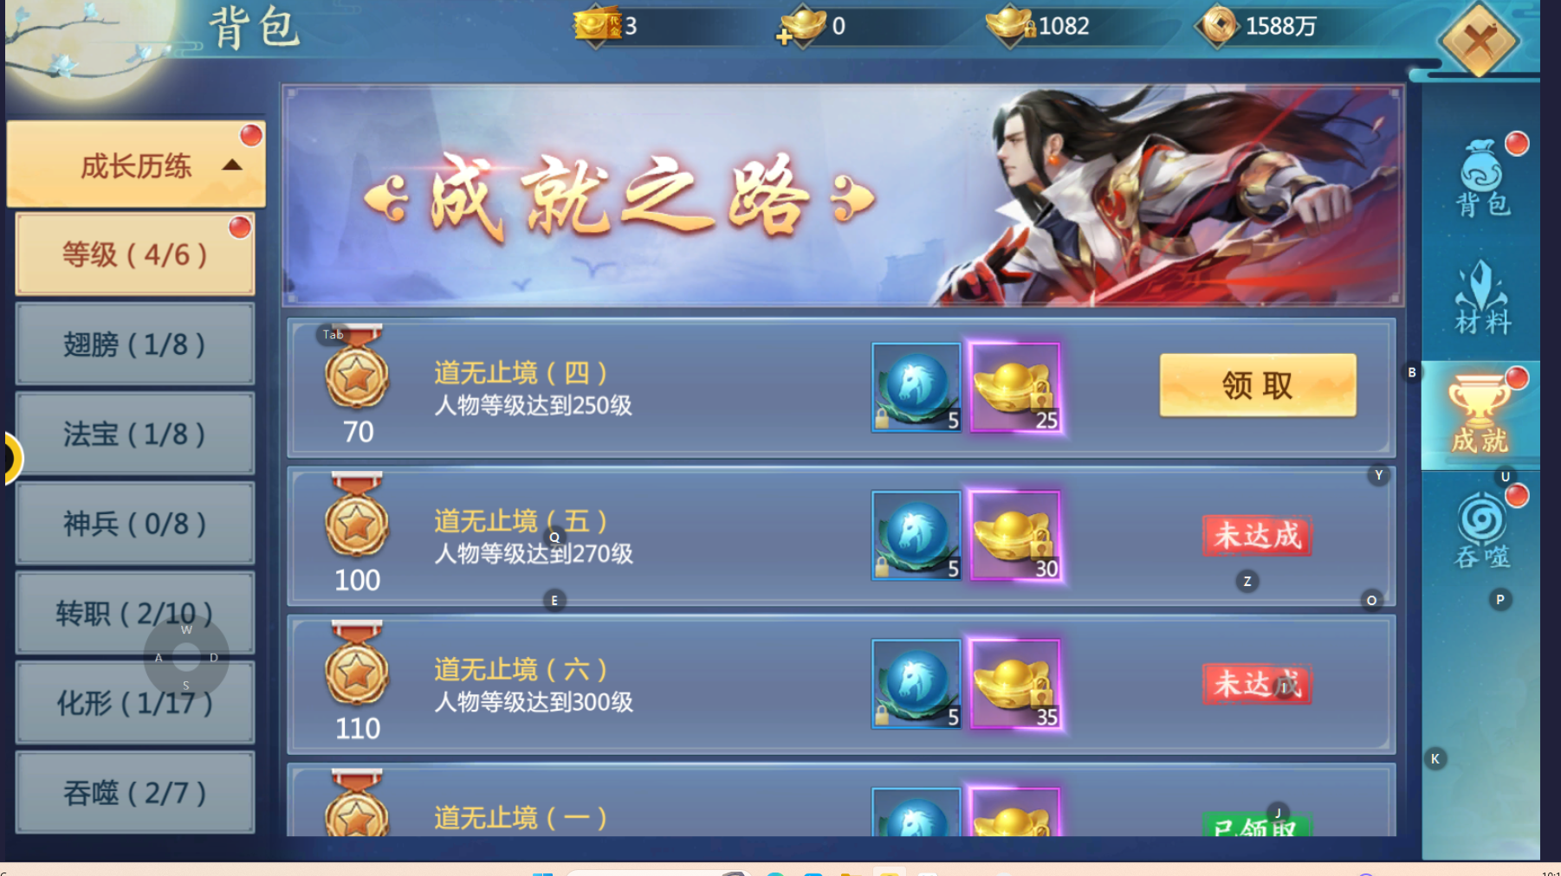

 |  | 圣装主界面

美需
功能图标需求

 | 序号 | 类型 | 对应界面 | 内容 | 功能需求 | 策划建议 | 参考图标 | 界面设计 | 美术资源定稿 存档路径（美术填写）
 | 1 | ICON | 成就界面-成就等级1级 | 图标为圆形，外部有装饰花纹，圆中为数字1 |  |  |  | 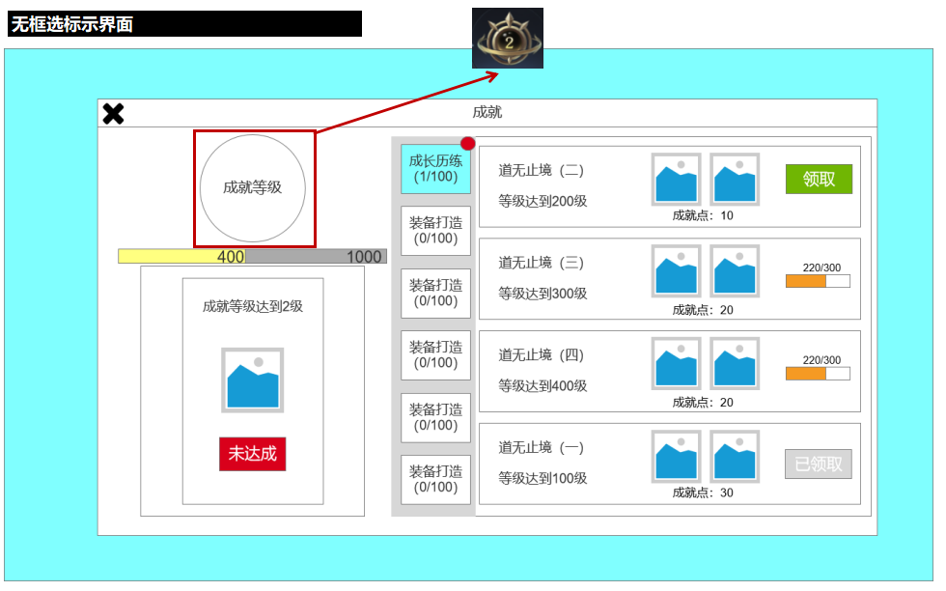
 | 2 | ICON | 成就界面-成就等级2级 | 图标为圆形，外部有装饰花纹，圆中为数字2
 | 3 | ICON | 成就界面-成就等级3级 | 图标为圆形，外部有装饰花纹，圆中为数字3
 | 4 | ICON | 成就界面-成就等级4级 | 图标为圆形，外部有装饰花纹，圆中为数字4
 | 5 | ICON | 成就界面-成就等级5级 | 图标为圆形，外部有装饰花纹，圆中为数字5
 | 6 | ICON | 成就界面-成就等级6级 | 图标为圆形，外部有装饰花纹，圆中为数字6
 | 7 | ICON | 成就界面-成就等级7级 | 图标为圆形，外部有装饰花纹，圆中为数字7
 | 8 | ICON | 成就界面-成就等级8级 | 图标为圆形，外部有装饰花纹，圆中为数字8
 | 9 | ICON | 成就界面-成就等级9级 | 图标为圆形，外部有装饰花纹，圆中为数字9
 | 10 | ICON | 成就界面-成就等级10级 | 图标为圆形，外部有装饰花纹，圆中为数字10

其他美术需求

 | 序号 | 类型 | 对应界面 | 内容 | 功能需求 | 策划建议 | 美术资源定稿 存档路径（美术填写） | 参考图
 | 1 | ICON | 入口图标 | 成就入口，两侧为展开的羽翼，中间为“橙色或蓝色（非红色）”的宝石 |  |  |  | 